Лист1
Идентификатор дефекта | Краткое описание | Предусловие | Серьезность | Срочность (приоритет) | Шаги к воспроизведению | Фактический результат | Ожидаемый результат | Вложение
1 | Во вкладке Profile невалидный First Name и Last Name при открытии вкладки Profile | зайти и авторизаться на сайте | Minor | Normal | 1. ввести URL: https://americantaxi.andersenlab.com/login.php 2. Авторизоваться: - Cell phone: +375926708777 - Password: 09419162 - нажать на кнопку "Sing in" 3. Нажать на вкладку "Profile" | Слова Name на кнопках First Name и Last Name выходят за пределы конопок | Слова Name на кнопках First Name и Last Name находятся в пределах конопок | 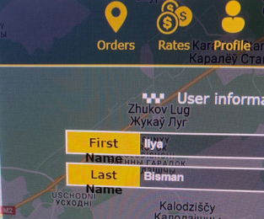
2 | Модуль авторизации на главной странице смещен вправо за пределы экрана при вертикальном расположении экрана | зайти на главную страницу сайта с iPad Air | Major | Normal | 1. ввести URL: https://americantaxi.andersenlab.com/login.php | Модуль авторизации/регистрации смещен вправо за пределы экрана | Модуль авторизации/регистрации расположен согласно Спецификации.
3 | Таблица истории 30-ти дневных заказов при вертикальном расположении частично смещена вправо за пределы экрана | зайти и авторизаться на сайте | Minor | Normal | 1. ввести URL: https://americantaxi.andersenlab.com/login.php 2. Авторизоваться: - Cell phone: +375926708777 - Password: 09419162 - нажать на кнопку "Sing in" 3. Нажать на вкладку "Orders" | Таблица истории 30-ти дневных заказов смещенf вправо за пределы экрана | Таблица истории 30-ти дневных заказов размещена соглано Спецификации
 | iPad Pro таблица истории 30-ти дневных заказов смещена вправо за пределы экрана
 | Surface Pro 7 Слишком маленький блок главного меню, оформления заказов и истории 30-ти дневных заказов
 | вкладка Rates левая сторона таблицы
 | Sign in
 | Asus Zenbook Fold Всплывающие блоки меню смещены вправо на тёмную сторону

